Баг-репорты
 |  | Баг-репорты

Номер баг-репорта/ID | Заголовок | Описание | Предварительные шаги | Шаги | Ожидаемый результат | Фактический результат | attach: | Приоритет / Priority | Серьёзность / Severity | Окружение

1 | При вводе текста в поле фильтра выводятся банки с бесплатным обслуживанием |  | Зайти на сайт 24director | 1. Ввести в поле "Стоимость (руб) Открытия счета" текст "qwerty" | По заданным критериям ничего не найдено. | Выводятся банки с бесплатным обслуживанием | 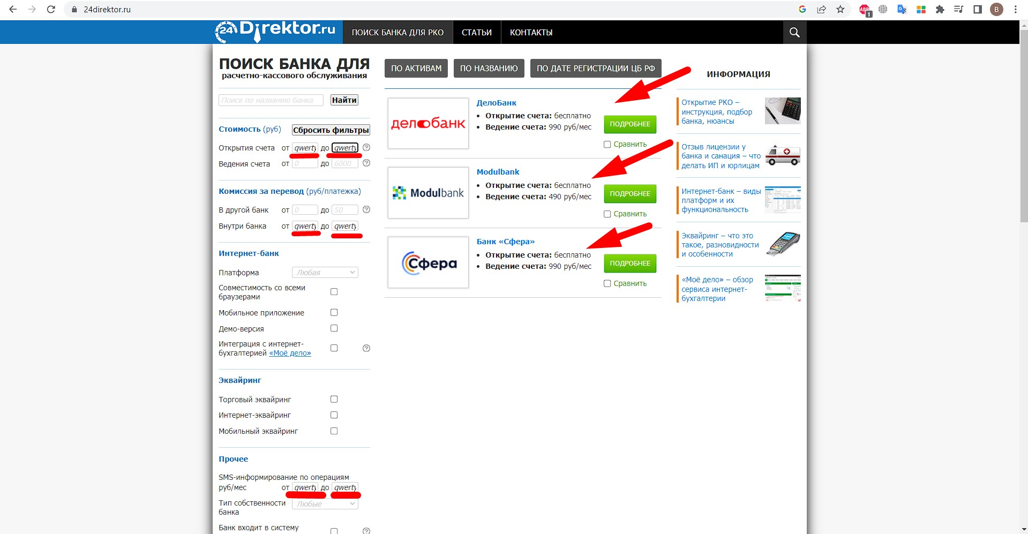 | Low | Trivial | Windows 10 Pro, Chrome Версия 113.0.5672.63 (Официальная сборка), (64 бит) Разрешение экрана: 1920×1080
 |  |  |  | 2. Ввести в поле "Комиссия за перевод (руб/платежка) Внутри банка" текст "qwerty"
 |  |  |  | 3. Ввести в поле "Прочее SMS-информирование по операциям руб/мес" текст "qwerty"

2 | Не актуальная ссылка при нажатии на сайт на странице банка |  | Зайти на страницу банка | 1. В левом верхнем углу на "Сайт" банка skbbank.ru | После нажатия на ссылку открылся сайт банка | Не удается получить доступ к сайту | 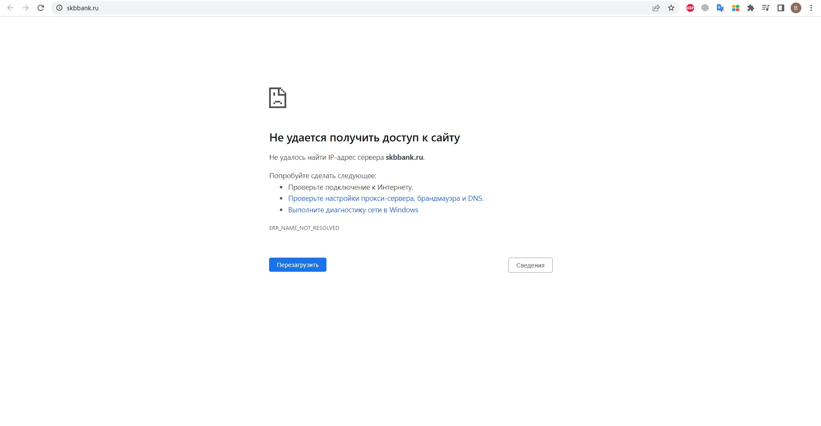 | Low | Minor | Windows 10 Pro, Chrome Версия 113.0.5672.63 (Официальная сборка), (64 бит) Разрешение экрана: 1920×1080

3 | Не актуальная ссылка при нажатии на сайт на странице банка |  | Зайти на страницу банка | 1. В левом верхнем углу на "Сайт" банка baikalinvestbank.ru | После нажатия на ссылку открылся сайт банка | Не удается получить доступ к сайту | 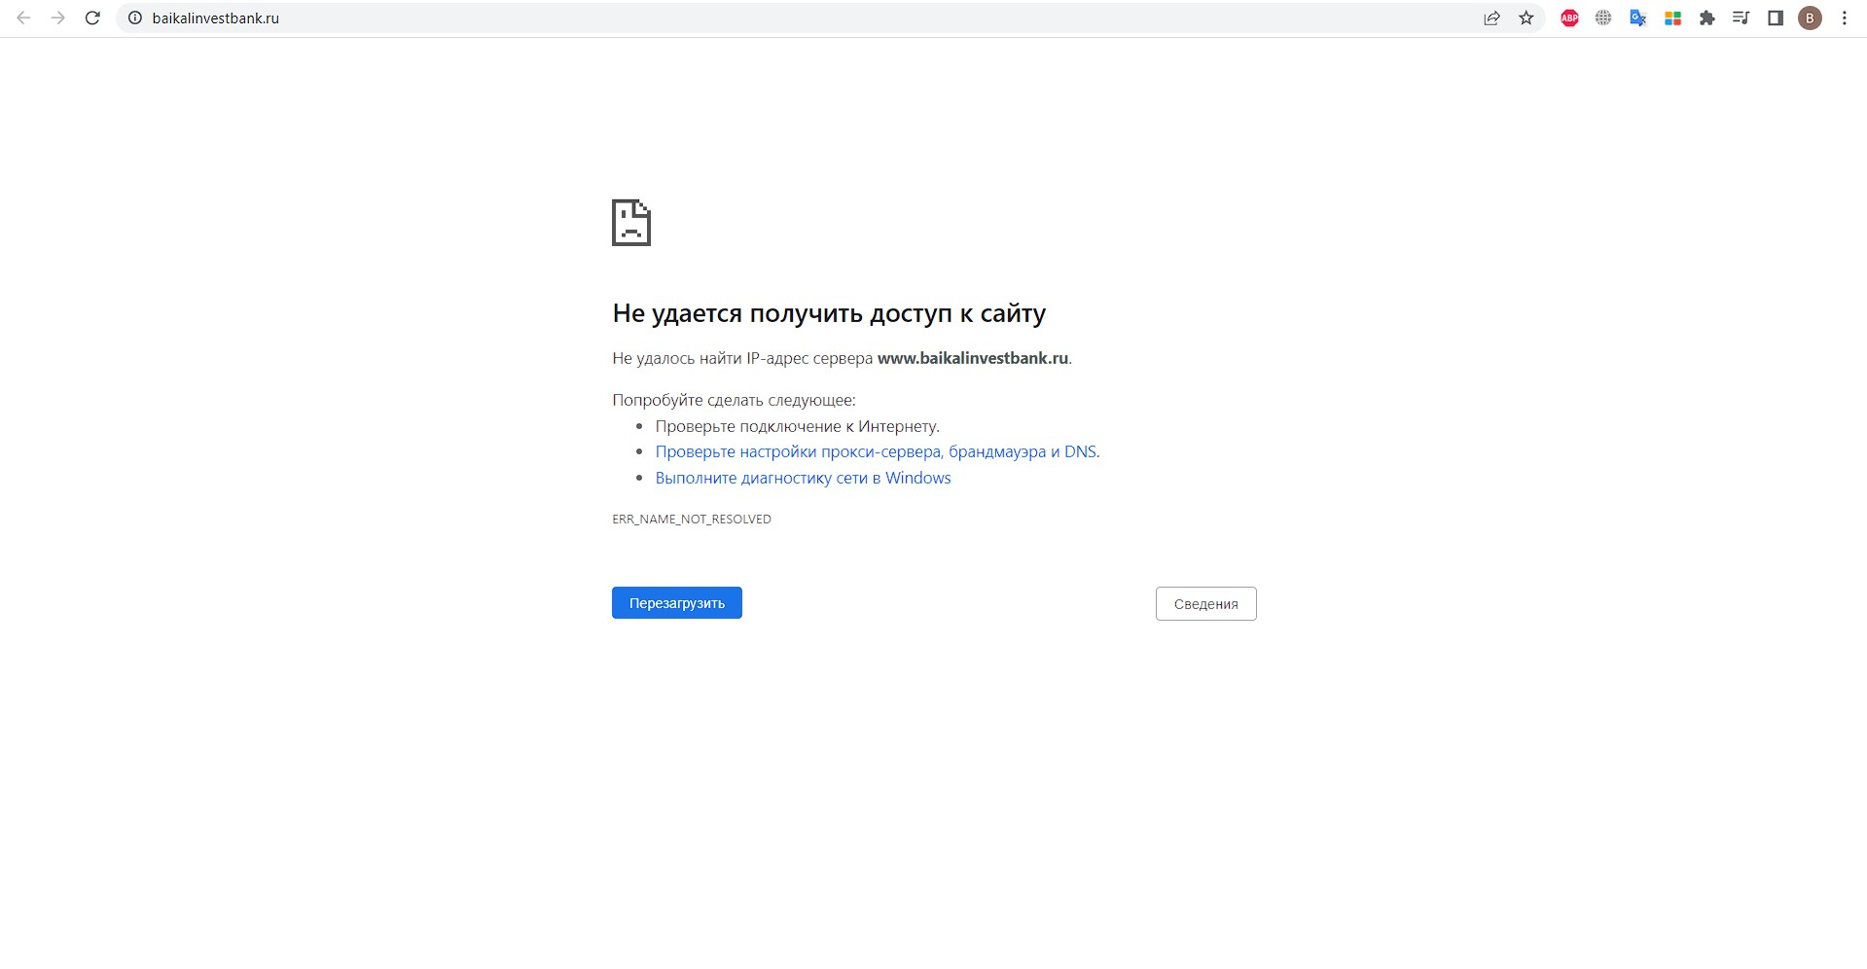 | Low | Minor | Windows 10 Pro, Chrome Версия 113.0.5672.63 (Официальная сборка), (64 бит) Разрешение экрана: 1920×1080

4 | Не актуальная ссылка при нажатии на сайт на странице банка |  | Зайти на страницу банка | 1. В левом верхнем углу на "Сайт" банка plus-bank.ru | После нажатия на ссылку открылся сайт банка | Не удается получить доступ к сайту | 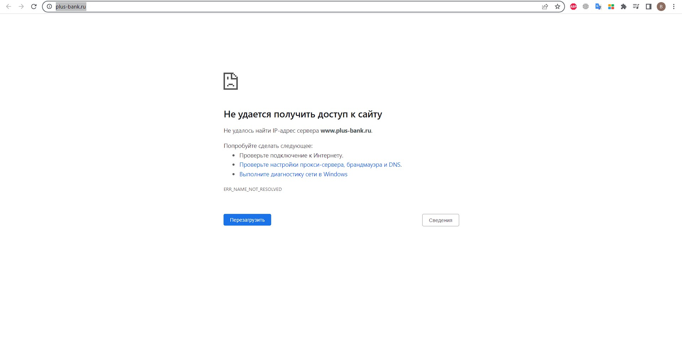 | Low | Minor | Windows 10 Pro, Chrome Версия 113.0.5672.63 (Официальная сборка), (64 бит) Разрешение экрана: 1920×1080

5 | Не актуальная ссылка при нажатии на сайт на странице банка |  | Зайти на страницу банка | 1. В левом верхнем углу на "Сайт" банка mia.ru | После нажатия на ссылку открылся сайт банка | Не удается получить доступ к сайту | 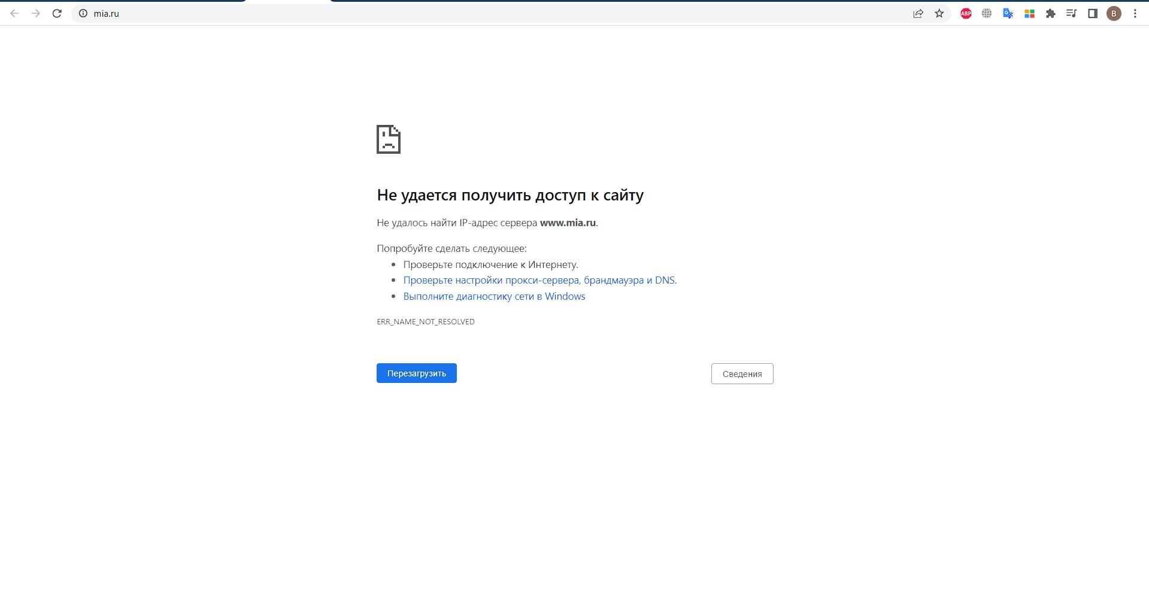 | Low | Minor | Windows 10 Pro, Chrome Версия 113.0.5672.63 (Официальная сборка), (64 бит) Разрешение экрана: 1920×1080

6 | Не актуальная ссылка при нажатии на сайт на странице банка |  | Зайти на страницу банка | 1. В левом верхнем углу на "Сайт" банка tavrich.ru | После нажатия на ссылку открылся сайт банка | Не удается получить доступ к сайту |  | Low | Minor | Windows 10 Pro, Chrome Версия 113.0.5672.63 (Официальная сборка), (64 бит) Разрешение экрана: 1920×1080

7 | Не актуальная ссылка при нажатии на сайт на странице банка |  | Зайти на страницу банка | 1. В левом верхнем углу на "Сайт" банка eurasian-bank.ru | После нажатия на ссылку открылся сайт банка | Не удается получить доступ к сайту | 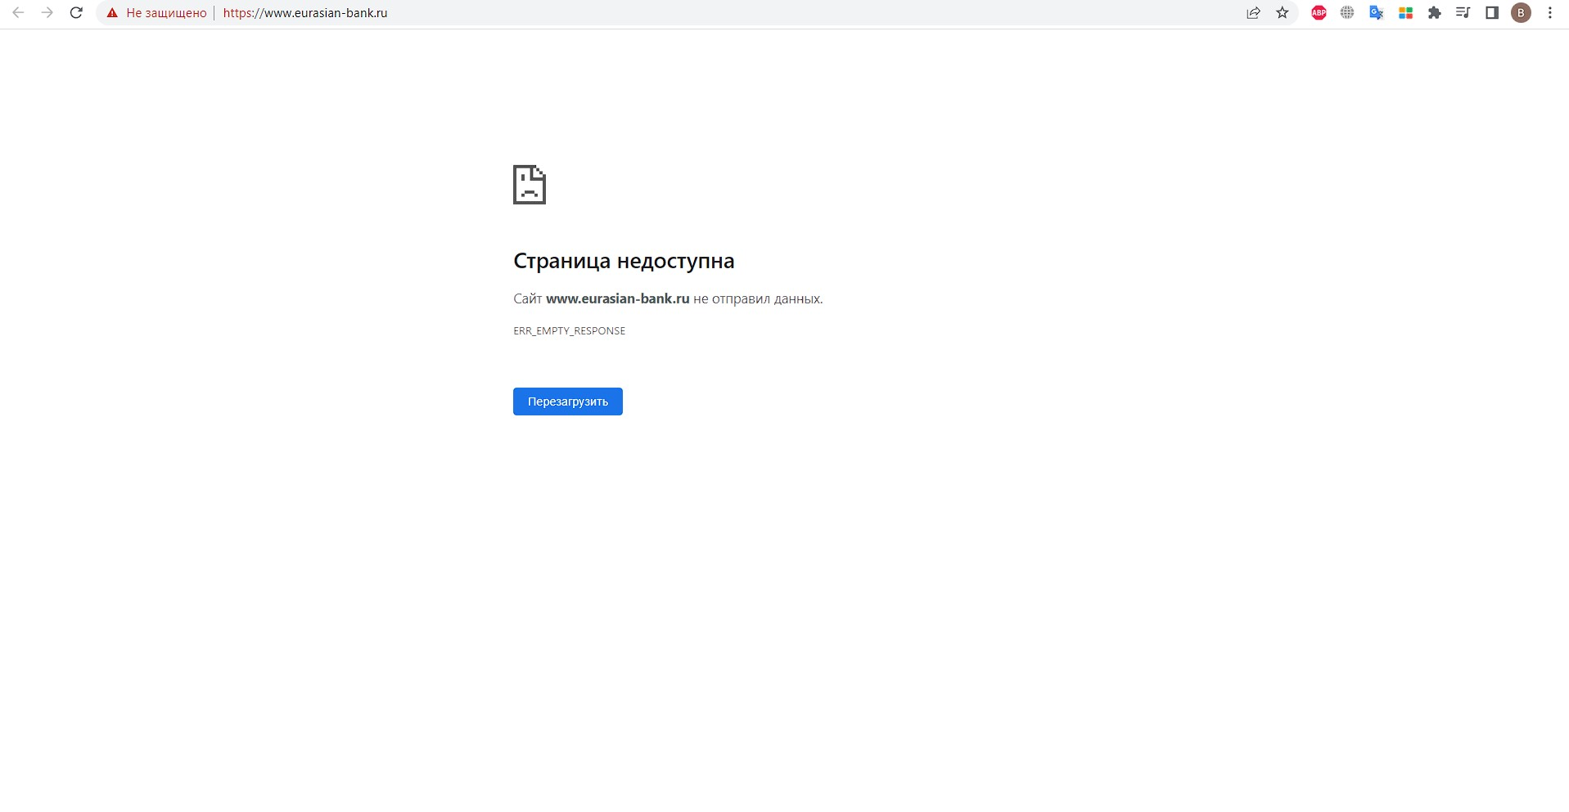 | Low | Minor | Windows 10 Pro, Chrome Версия 113.0.5672.63 (Официальная сборка), (64 бит) Разрешение экрана: 1920×1080

8 | Не актуальная ссылка при нажатии на демо-версию интернет банка на странице банка |  | Зайти на страницу банка | 1. В поле "Расчетно-кассовое обслуживание:" перейти по ссылке "Демо-версия интернет-банка" demo.avangard.ru | После нажатия на ссылку открылась демо-версия интернет-банка | Не удается получить доступ к странице сайта | 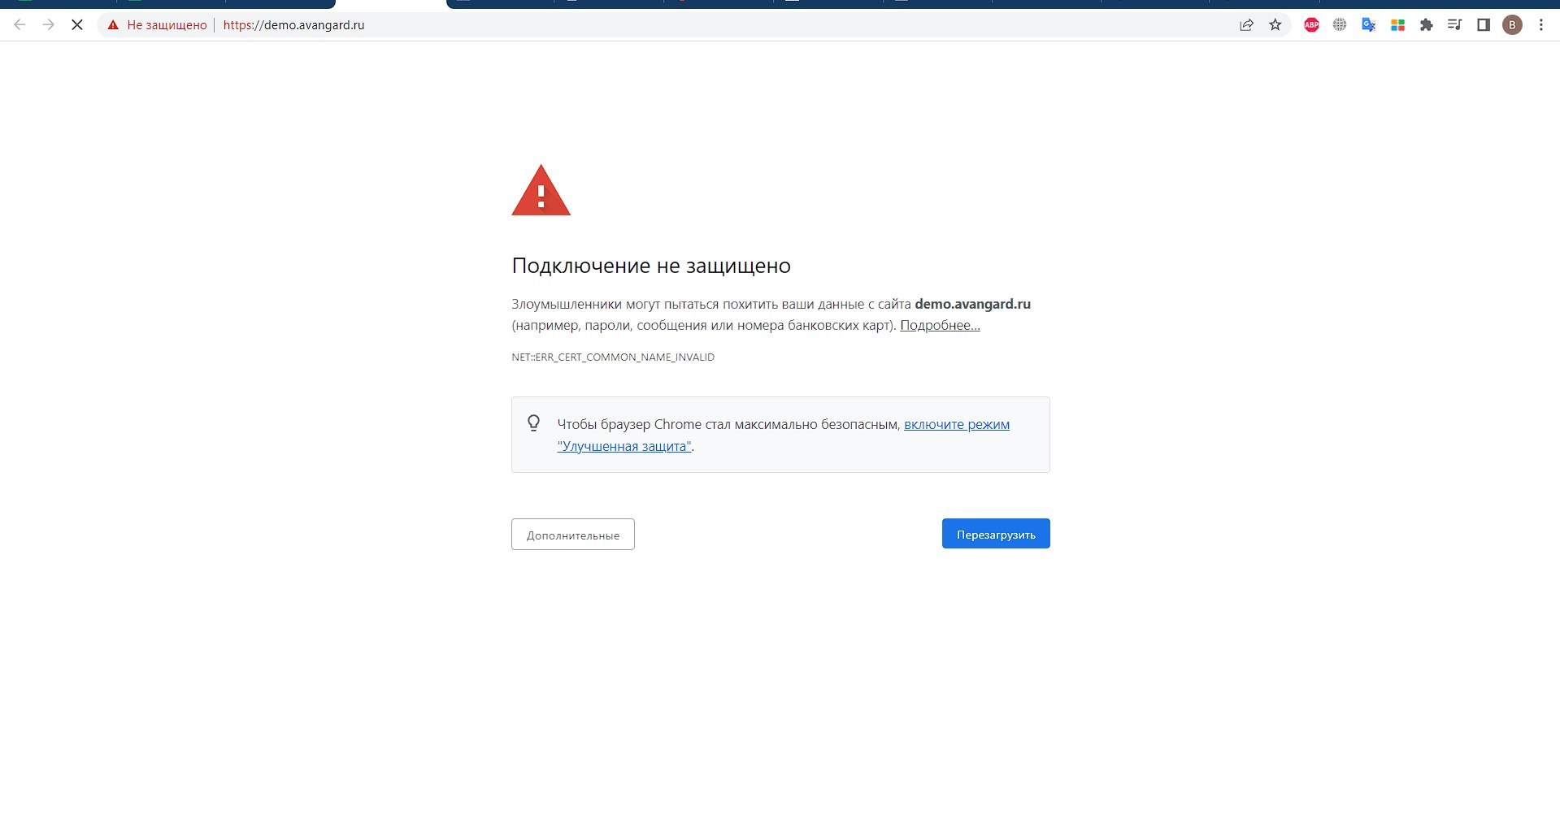 | Low | Trivial | Windows 10 Pro, Chrome Версия 113.0.5672.63 (Официальная сборка), (64 бит) Разрешение экрана: 1920×1080

9 | Не актуальная ссылка при нажатии на демо-версию интернет банка на странице банка |  | Зайти на страницу банка | 1. В поле "Расчетно-кассовое обслуживание:" перейти по ссылке "Демо-версия интернет-банка" trust.ru/bss/demo | После нажатия на ссылку открылась демо-версия интернет-банка | Не удается получить доступ к странице сайта | 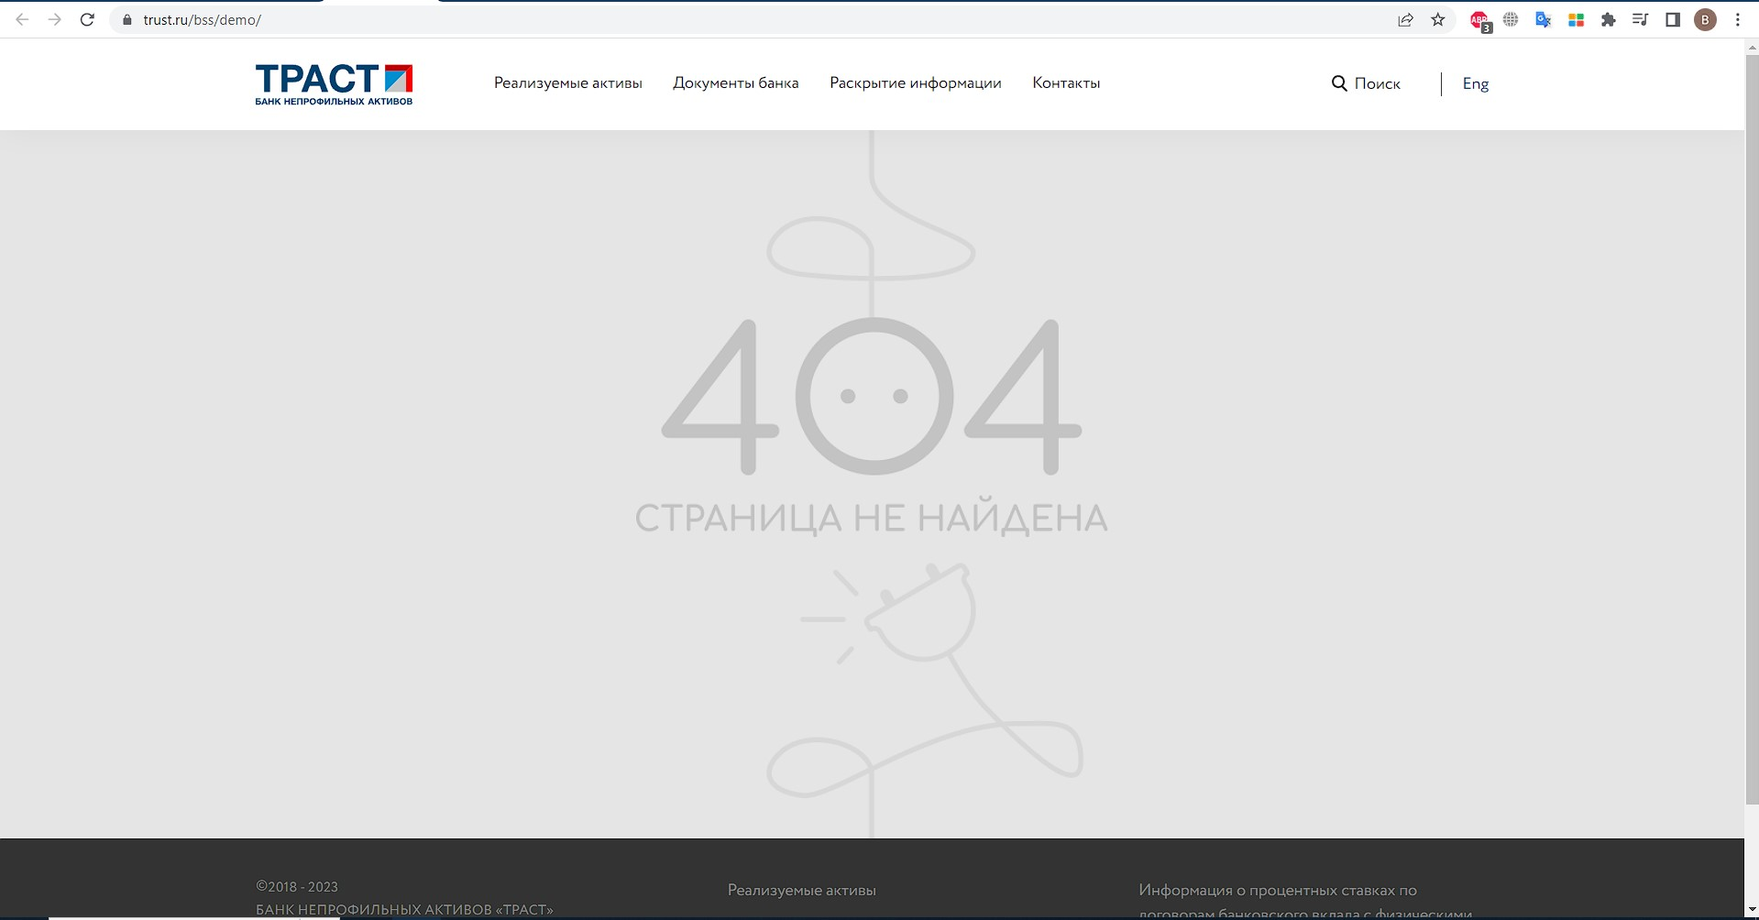 | Low | Trivial | Windows 10 Pro, Chrome Версия 113.0.5672.63 (Официальная сборка), (64 бит) Разрешение экрана: 1920×1080

10 | Не актуальная ссылка при нажатии на демо-версию интернет банка на странице банка |  | Зайти на страницу банка | 1. В поле "Расчетно-кассовое обслуживание:" перейти по ссылке "Демо-версия интернет-банка" kbdemo.kk.bank | После нажатия на ссылку открылась демо-версия интернет-банка | Не удается получить доступ к странице сайта |  | Low | Trivial | Windows 10 Pro, Chrome Версия 113.0.5672.63 (Официальная сборка), (64 бит) Разрешение экрана: 1920×1080

11 | Не открывается "Пользовательское соглашение" при нажатии на его из страницы банка |  | Зайти на сайт 24director | 1. Открыть первый банк в списке 24direktor.ru/bank/lanta.html | После нажатия на ссылку открылось пользовательськое соглашение | Пользовательское соглашение не открылось | 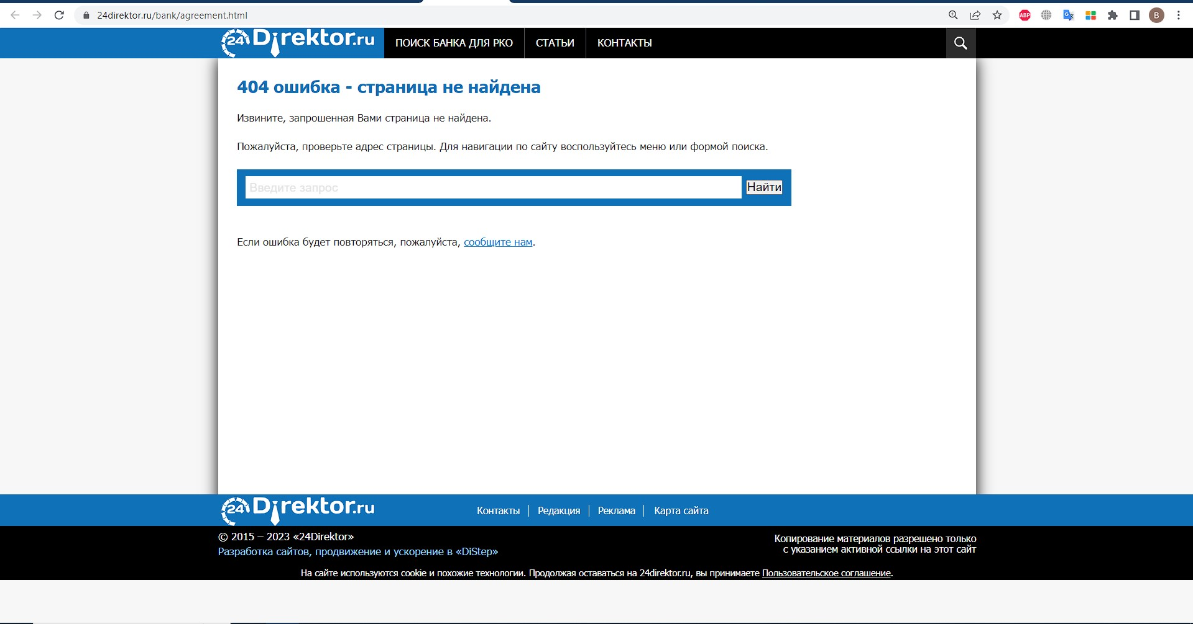 | Low | Trivial | Windows 10 Pro, Chrome Версия 113.0.5672.63 (Официальная сборка), (64 бит) Разрешение экрана: 1920×1080
 |  |  |  | 2. Внизу в подвале сайта нажать ссылку "Пользовательское соглашение"

12 | В браузере Microsoft Edge 113 строка "Примерный расход на обслуживание" на странице сравнении банков съезжает вверх |  | Зайти на сайт 24director | 1. Нажать на чекбокс напротив "Сравнение" на четырых разных банках | Строка "Примерный расход на обслуживание" находится напротив результата | Строка "Примерный расход на обслуживание" съезжает вверх | 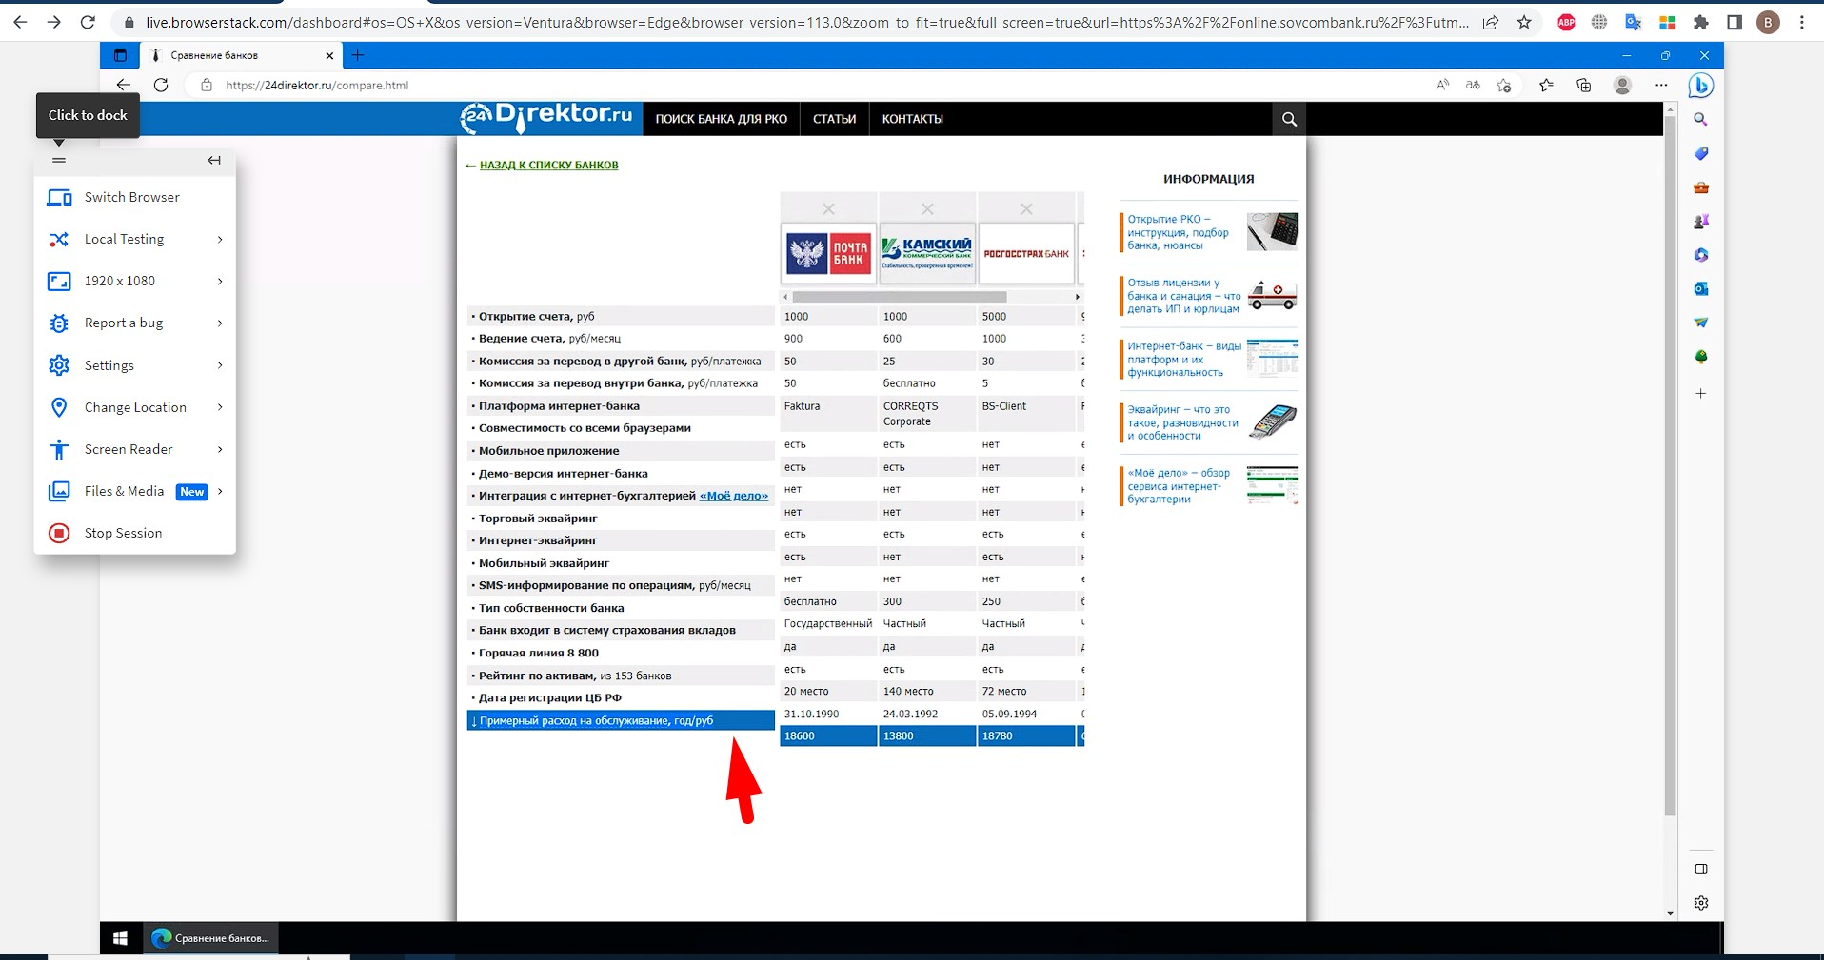 | Low | Trivial | Windows 10 Pro, Microsoft Edge 113 (версия 113.0.1774.35) 64 бит Разрешение экрана: 1920×1080
 |  |  |  | 2. Нажать кнопку "Сравнение"

13 | При вводе данных не работает фильтр банков в сплывающем правом сайдбаре в мобильной версии сайта |  | Зайти на страницу банка | 1. В правом верхнем углу нажать на кнопку вызова сайдбара | После нажатия на кнопку "Найти банк" выводится "ИНГ Банк (Евразия)" | Выводятся все банки на сайте | 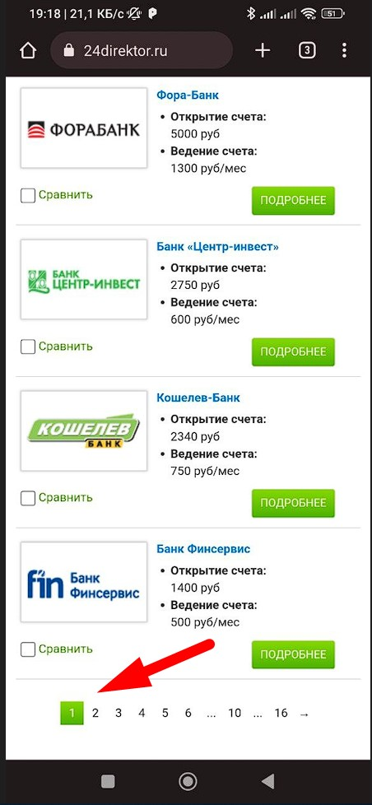 | High | Critical | Телефон: Xiaomi Poco X3 Pro Прошивка: MIUI Global 13.05.5 Android: 12SKQ1.211006.001 Язык: Русский (ru-RU) Текущий размер окна: 2340×1080
 |  |  |  | 2. Ввести в фильтр "Стоимость открытия счета": от "12000", до "12000"
 |  |  |  | 3. Нажать на кнопку "Найти банк"

